基礎設計
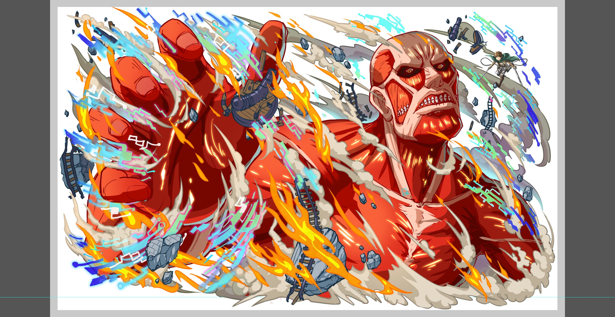
クエスト基礎設計フォーマット

 | 基本情報

 |  | クエスト名 | 進撃ウィザード(仮)
 |  | 難易度 | 超絶/ウィザード/ノーコン
 |  | ボスキャラクター名称 | 超大型巨人
 |  | 特徴 | ■超大型巨人 属性 赤 種族 タイタン タイプ 体力

 |  | ステージギミック | ノーコンのみノーコンテニュー
 |  | 有効なアビリティ | 爆風軽減無効
 |  | フロア構成要望 | 4フロア構成
 |  | 実現したいユーザー体験 | ・進撃が好きなクラファー向けコンテンツ ・大型巨人のいきなり現れるを再現したいので、1フロア目から出す ・ウィザードでは道中に鎧の巨人を出す。 ・ファンサービスとして、超級にならい道中で調査兵団のユニットを出したい。 ・超大型巨人は攻撃が鈍重だが一撃が強力というイメージをもたせたい。 想定パーティーはHP24000ということでしたが、直近のウィザードで入手できるジーナが体力タイプということを考慮し、やや高めの想定HPとしたい。 ・2フロア目の鎧の巨人戦は、超級のギミックをアップグレードする形で想定する。

 |  | クリア報酬

 |  | 補足

 | 活躍させたいユニット

 |  | ユニット名 | 概要コメント |  | ID | ユニット名 | Level | HP | HP ＋値 | attack | attack ＋値 | heal | heal ＋値 | ＋値合計 | HP合計 | ユニットスキル | クラッシュスキル
 |  | 巨人エレン | アビリティ:爆風増加+タイタンキラー スキル : SCパネル生成あたりを予定 Cスキル : 単体に大ダメージ |  | 987 | CO05_ GA01_R6B | 99 | 6630 |  | 6226 | 99 | 2177 |  | 99 | 27798 | ランダムでSCパネルを3つ生成し、1ターン自身の攻撃力を超大UP | 1体に特大ダメージ
 |  | 青属性R6 | アビリティ 爆風軽減無効 |  | 997 | CO05_ GA06_R6 | 99 | 6110 |  | 6425 | 99 | 2329 |  | 99 |  | 赤パネルを青パネルに、緑パネルを最大8個Cパネルに変換し、1ターン自身のCパネル生成短縮(特大) | 単体に4回ダメージ
 |  | 青属性R6 | アビリティ 爆風軽減無効 |  | 861 | 青燈の巨躯 ジーナ | 99 | 10185 | 99 | 3089 |  | 2142 |  | 99 |  | 自身のHPの最大値で単体に特大ダメージ+3ターン青属性の攻撃力と防御力を特大UP | 全体に超大ダメージ
 |  | リヴァイ | アビリティ:フリーズブレイク+タイタンキラー スキル:Cパネル生成短縮+Cパネル生成 Cスキル:連続攻撃 |  | 814 | 戦場疾駆の鋼蹄 ジャンヌ | 99 | 4873 |  | 2806 |  | 5677 | 99 | 99 |  | HP25%消費し、1ターンタップ回数を2増やす+4ターンCパネル生成短縮(効果特大)+回復力特大UP | 1体に大ダメージ+ HPを大回復
 |  |  | ※HP24000

 | フロア構成

 |  | フロア１
 |  | 登場ユニット | 概要・行動パターン
 |  | ゲージ1 エレン | 演出用。セリフのみ。
 |  | ゲージ2 超大型巨人 2ターン行動 | ■先制 nターン爆風軽減+状態異常無効 ■行動 クリティカル攻撃 →フロア1は顔見せ程度なので、攻撃のバリエーションは少なくて良い。 死亡時に1ターン暗闇（蒸気による目くらましをイメージ） | 8000

 |  | フロア2
 |  | 登場ユニット | 概要・行動パターン
 |  | 鎧の巨人R5 3ターン行動 | 1ゲージ目 ■先制 先制でN％割合攻撃をしてくる(残りHPの割合で攻撃) ■通常行動 パネルを吸収して攻撃する。(5色分用意) ■特徴 HPは高くないが防御力が高い。 (ステータスに防御をいれる。 ワンポイントアドバイスに入れたい) 防御無視か、防御0、もしくは、キラーの攻撃で少しずつ攻撃をしていく。 特にNターン後に超強力な一撃は来ない為、HP管理をしながらスキルで一気に行けば倒せる。行動頻度が遅い分、攻撃力は高め | 1ゲージ目 ■先制 先制でN％割合攻撃をしてくる(残りHPの割合で攻撃) 初級：DMG10％ DEF+100（防御値はスキルではなくエネミーデータ側に持たせる） 中級：DMG20％ DEF+150 上級：DMG30％ DEF+200 超級：DMG40％ DEF+250 ■通常行動 赤パネル吸収攻撃（使用回数：無制限） 緑パネル吸収攻撃（使用回数：無制限） 青パネル吸収攻撃（使用回数：無制限） 黄パネル吸収攻撃（使用回数：無制限） ハートパネル吸収＋回復（使用回数：初級-上級1回、超級は2回） ■特徴 HPは高くないが防御力が高い。 (ステータスに防御をいれる。 ワンポイントアドバイスに入れたい) 防御無視、防御ダウン、タイタンキラーで削る。 『ターン数経過による超強力な一撃』は設定しない、 HP管理をしながらスキルで一気に行けば倒せる。 行動頻度が遅い分、攻撃力は高め
 |  | 鎧の巨人R5 2ターン行動 | 2ゲージ目 ■先制 行動頻度2にUP ■通常攻撃 パネルを吸収して攻撃する。(5色分用意) ■HPが30％を下回る 攻撃頻度が1になる。 さらに、連続攻撃を行うようになる ■特徴 防御力が1ゲージ目より低い代わりに攻撃頻度が1ゲージ目より早い。 攻撃力も1ゲージ目より低め | 2ゲージ目 ■先制 行動頻度が2にUP ■通常行動 赤パネル吸収攻撃（使用回数：無制限） 緑パネル吸収攻撃（使用回数：無制限） 青パネル吸収攻撃（使用回数：無制限） 黄パネル吸収攻撃（使用回数：無制限） ハートパネル吸収＋回復（使用回数：初級-上級1回、超級は2回まで） ■HPが30％を下回る 攻撃頻度が1にUP 連続攻撃 ■特徴 防御力が1ゲージ目より低い代わりに攻撃頻度が1ゲージ目より早い。 攻撃力は1ゲージ目より低め

 |  | フロア3
 |  | 登場ユニット | 概要・行動パターン
 |  | ボーナスキャラ ランダムで1体出現 先制でスキル使って消える。 | エルヴィン/リヴァイ/エレンがランダムで出現。 出現するキャラによって効果が変わる ・エルヴィン 「これが本物の敬礼だ！心臓を捧げよ！」 humanの攻撃力・回復力大UP ・リヴァイ? 「躾に一番効くのは痛みだと思う」←もっといいセリフがいい 残りHPの10%消費/humanの攻撃力と防御力と回復力大UP ・エレン 「駆逐してやる・・・！一匹残らず・・・！！」 humanの攻撃力特大UP /フィーバーゲージMAX エルヴィンだけで良いかも…要検討 | ・エルヴィン これが本物の敬礼だ！心臓を捧げよ！ 敵には全てを捨て去る覚悟があったということだ ガスと刃を補充していけ スキルターン短縮＋フィーバーMAX ・リヴァイ 躾に一番効くのは痛みだと思う 認めてやるよ お前の調査兵団入団を… 残りHPの10%消費＋12ターンの間 humanの防御力と回復力大UP ・お掃除リヴァイ 全然なってない すべてやり直せ パネル全破壊出来る大きさの大ボムパネル（青）1個出現 ・エレン 駆逐してやる…！一匹残らず…！！ 15ターンの間 humanの攻撃力大UP＋フィーバーゲージMAX ・ミカサ 戦わなければ 勝てない… 仕方無いでしょ？世界は残酷なんだから 12ターンの間 ヒューマンの攻撃力＆防御力大UP |  | 削除
 |  |  |  | ・アルミン 賭ける価値は大いにあると思います… 12ターンの間 humanの防御力大UP ・ハンジ 何としても女型を確保せよ！ 12ターンの間 マシンの攻撃力大UP ・クリスタ 最悪なことにならなくて 本当によかった… HP回復20000+12ターン回復力大UP ・ジャン 緑の煙弾だと⁉撤退命令じゃないのか… 青パネルを緑パネル（小ボム1個含む）に変換 ・サシャ 走らんかい！！ フィーバーゲージMAX さっきの悲鳴 聴いたことがあります！ Humanの防御力中UP |  | 削除

 |  | フロア3
 |  | 登場ユニット | 概要・行動パターン
 |  | 超大型巨人 2ターン行動 | ■先制 永続爆風軽減+状態異常無効 ■行動 3ターン毎に全体攻撃(威力高め)（なぎ払い） 3ターン毎に単体攻撃(威力高め)（蹴る・殴る） | 8000から10000
 |  | 超大型巨人 行動頻度ランダム | ■先制 永続でウィルス+状態異常無効 ■行動 3ターン毎に全体攻撃(威力高め)＋行動頻度変更（なぎ払い） 3ターン毎に単体攻撃(威力高め)＋行動頻度変更（蹴る・殴る） nターン毎に防御0+連続攻撃＋行動頻度変更（投石） ■HP一定以下で確定発動 全身から高熱の蒸気を噴出(防御0+強力な全体攻撃) | 8000から10000
 |  | 超大型巨人 行動頻度ランダム | ■先制 状態異常無効 ■行動 3ターン毎に全体攻撃(威力高め)＋行動頻度変更（なぎ払い） 3ターン毎に単体攻撃(威力高め)＋行動頻度変更（蹴る・殴る） nターン毎に防御0+連続攻撃＋行動頻度変更（投石） 全身から高熱の蒸気を噴出(防御0+強力な全体攻撃) HP一定以下で、一度だけ回復（巨人の超回復をイメージ） →これの発動前に倒しきることが最良の攻略法とする。 また、ここで回復することを考慮し、3ゲージ目はHPをやや低めに設定。 回復のNターン後に超強力な1撃 | 8000から12000

